Bug-CP-06
PLANTILLA DE HOJA DE ERRORES
ID DE ERROR | PROBADOR
Bug-CP-06 | Marllulit

TÍTULO DEL ERROR | FECHA DE ENVÍO DEL ERROR
Falla en persistencia de datos "Recordarme" | 2026-03-06

DESCRIPCIÓN DEL ERROR | Precondiciones
El sistema escribe correctamente rememberMe: true en el LocalStorage, pero no lee el valor para precargar el campo de usuario al iniciar el sitio. | • Usuario demo activo y sin bloqueos. • El navegador no debe tener datos previos en el LocalStorage para la URL del sistema.
Test Data | Pasos
• Usuario: demo • Contraseña: demo123 | 1. Login con "Recordarme" marcado. 2. Salir. 3. Volver al Login.
Resultado Esperado | Resultado Obtenido
Campo usuario autocompletado con "demo" | Campo vacío.

URL DONDE SE ENCONTRÓ EL ERROR si corresponde | PLATAFORMA EN LA QUE SE ENCONTRÓ EL ERROR
https://homebanking-demo-tests.netlify.app/ | Sistema Operativo: Windows 11 /Resolución 1920x1080
NAVEGADOR UTILIZADO si un error en línea | Versión / Build
Navegadores: Chrome y Microsoft Edge (última versión) | 3

CAPTURA DE PANTALLA QUE DEMUESTRA EL COMPORTAMIENTO DEL ERROR
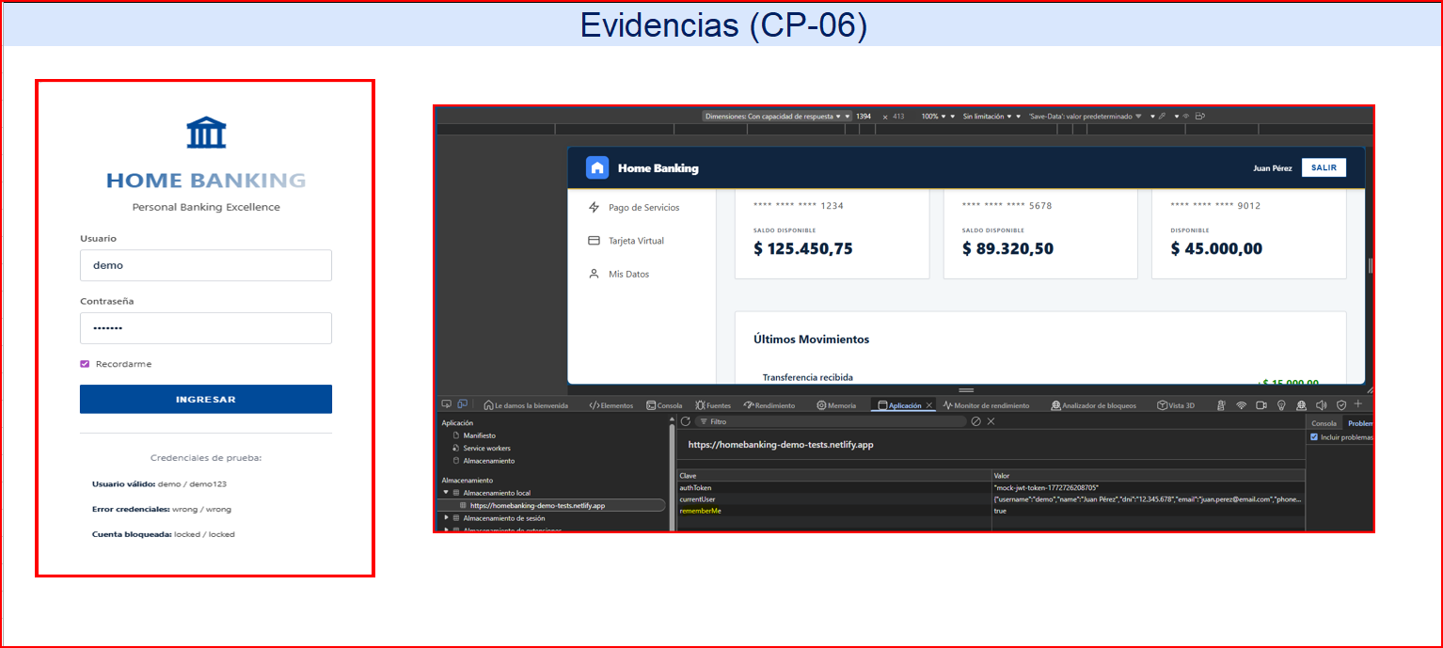

ERROR ASIGNADO A | FECHA Y HORA ASIGNADAS

PRIORIDAD en comparación con otros errores | SEVERIDAD
Alta | Media

Bug-CP-08
PLANTILLA DE HOJA DE ERRORES
ID DE ERROR | PROBADOR
Bug-CP-08 | Marllulit

TÍTULO DEL ERROR | FECHA DE ENVÍO DEL ERROR
Superposición de elementos en Visualización Móvil | 2026-03-06

DESCRIPCIÓN DEL ERROR | Precondiciones
En resoluciones menores a 480px, el panel de "Documentación" se posiciona sobre el formulario de Login, ocultándolo parcialmente. | tener abierta la consola de desarrollador (F12) en modo "Device Mode" (simulación de dispositivos móviles) configurado en un modelo específico (ej. iPhone 12 o Pixel 5).
Test Data | Pasos
N/A | 1. Abrir DevTools (F12). 2. Seleccionar iPhone 12 Pro. 3. Cargar Home.
Resultado Esperado | Resultado Obtenido
Formulario de Login como elemento prioritario. | Documentación oculta el login (Requiere scroll innecesario).

URL DONDE SE ENCONTRÓ EL ERROR si corresponde | PLATAFORMA EN LA QUE SE ENCONTRÓ EL ERROR
https://homebanking-demo-tests.netlify.app/ | Sistema Operativo: Windows 11 /Resolución 1920x1080
NAVEGADOR UTILIZADO si un error en línea | Versión / Build
Navegadores: Chrome y Microsoft Edge (última versión) | 3

CAPTURA DE PANTALLA QUE DEMUESTRA EL COMPORTAMIENTO DEL ERROR
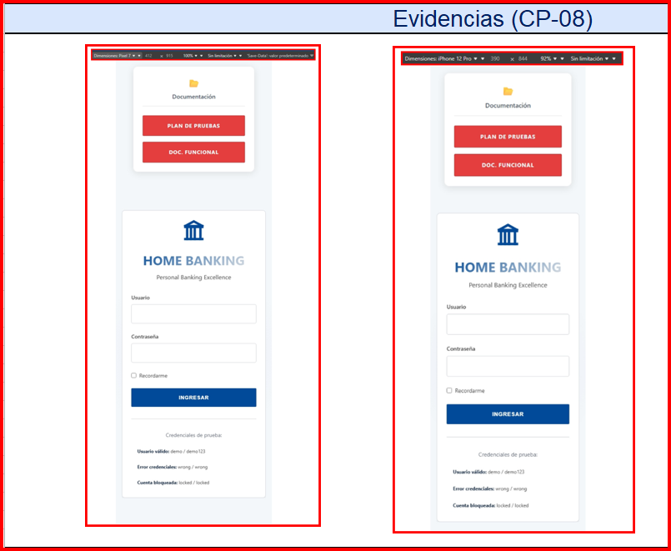

ERROR ASIGNADO A | FECHA Y HORA ASIGNADAS

PRIORIDAD en comparación con otros errores | SEVERIDAD
Media | Baja

Bug-CP-14
PLANTILLA DE HOJA DE ERRORES
ID DE ERROR | PROBADOR
Bug-CP-14 | Marllulit

TÍTULO DEL ERROR | FECHA DE ENVÍO DEL ERROR
Cierre de sesión y borrado de historial tras error de validación (F5) /(Pérdida de datos). | 2026-03-06

DESCRIPCIÓN DEL ERROR | Precondiciones
Tras disparar el error de "Límite excedido", la UI queda en un estado inestable. Al presionar F5, el sistema cierra la sesión y el historial de transacciones diarias desaparece del Dashboard. | • Usuario autenticado. • Ya haber realizado monto máximo por día
Test Data | Pasos
Monto: $50.001 y $100.000 | 1. Realizar transferencia > $50.000. 2. Recibir mensaje de error. 3. Presionar F5. 4. Reingresar al sistema.
Resultado Esperado | Resultado Obtenido
Sesión persistente y persistencia de movimientos previos en el historial. | Logout forzado y tabla de movimientos vacía.

URL DONDE SE ENCONTRÓ EL ERROR si corresponde | PLATAFORMA EN LA QUE SE ENCONTRÓ EL ERROR
https://homebanking-demo-tests.netlify.app/ | Sistema Operativo: Windows 11 /Resolución 1920x1080
NAVEGADOR UTILIZADO si un error en línea | Versión / Build
Navegadores: Chrome y Microsoft Edge (última versión) | 3

CAPTURA DE PANTALLA QUE DEMUESTRA EL COMPORTAMIENTO DEL ERROR
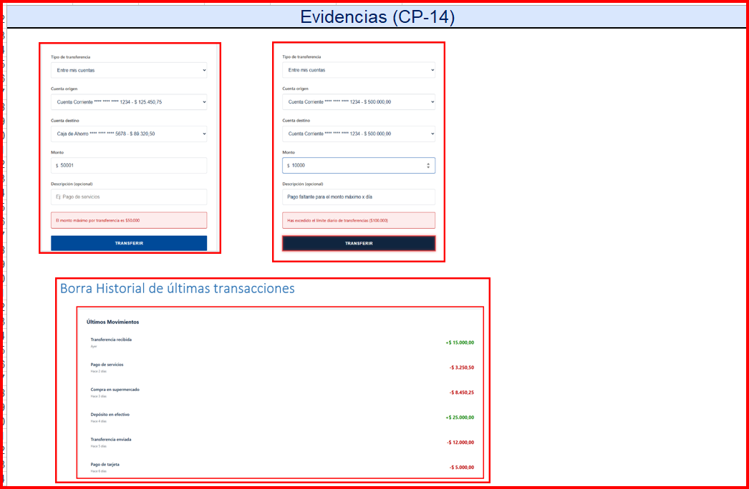

ERROR ASIGNADO A | FECHA Y HORA ASIGNADAS

PRIORIDAD en comparación con otros errores | SEVERIDAD
Muy Alta | Crítica

